Sheet1
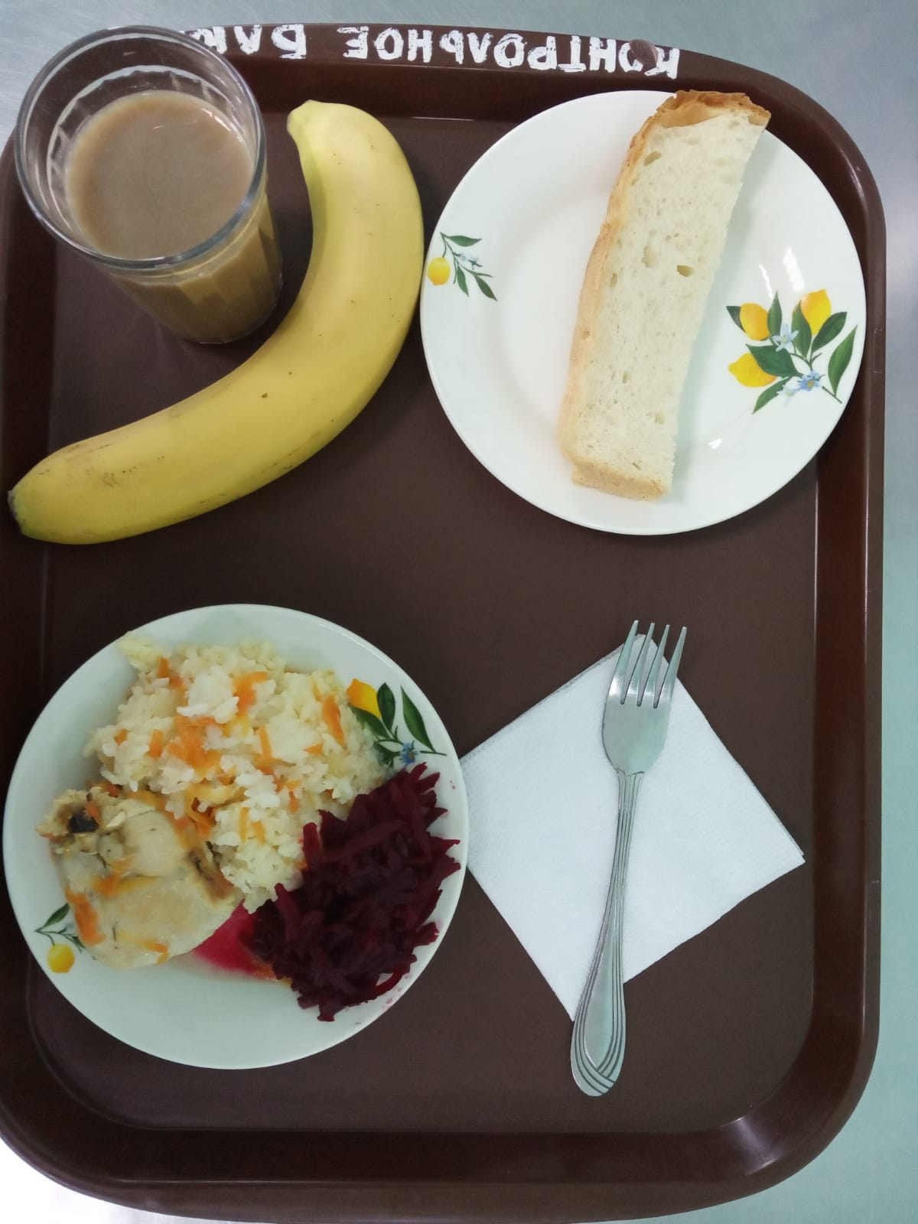
Школа | МБОУ Большекирсановская сош имени Героя Советского Союза Хайло В.А. |  |  | Отд./корп |  |  |  | День | 2022-03-10

Прием пищи | Раздел | № рец. | Блюдо | Выход, г | Цена | Калорийность | Белки | Жиры | Углеводы
Завтрак | гор.блюдо | 291 | Плов из птицы | 240.00 | 44.51 | 366.39 | 20.33 | 12.55 | 42.87
 | гор.напиток | 380 | Кофейный напиток со сгущенным молоком | 180.00 | 6.81 | 102.10 | 2.65 | 1.78 | 18.83
 | хлеб | Н | Хлеб пшеничный | 30.00 | 1.76 | 69.00 | 2.28 | 0.24 | 14.10
 |  | 71/70 | Свекла отварная | 60.00 | 2.93 | 13.20 | 0.66 | 0.12 | 2.28
 |  | 338 | Банан | 259.00 | 28.47 | 47.00 | 0.40 | 0.40 | 9.80

Завтрак 2 | фрукты

Обед | закуска
 | 1 блюдо |  | .
 | 2 блюдо
 | гарнир
 | сладкое
 | хлеб бел.
 | хлеб черн.

 |  |  |  | 769.00 | 84.48 | 597.69 | 26.32 | 15.09 | 87.88

